Screen View CV Ứng Viên
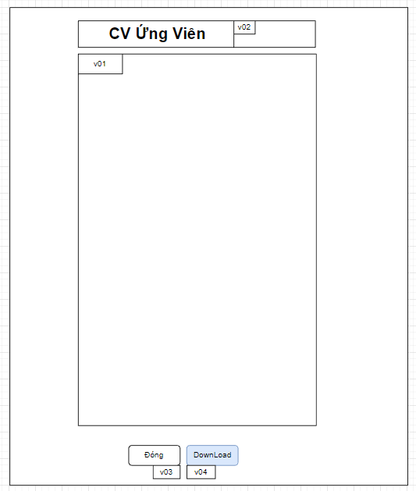

Mã Số | Item | input/output | Thuộc tính | Giới hạn input | Input số digit | Requied input | Format output | Giá trị khởi tạo | Tab thứ tự đi | Độ rộng có thể | Function | No.Chức năng | Domain Model | Note
v01 | CV Ứng Viên | output
v02 | Tên Ứng Viên | output | string
v03 | Đóng | output | button |  |  |  |  |  |  |  |  | 1
v04 | DownLoad CV ứng Viên | output | button |  |  |  |  |  |  |  |  | 2

Detail Design
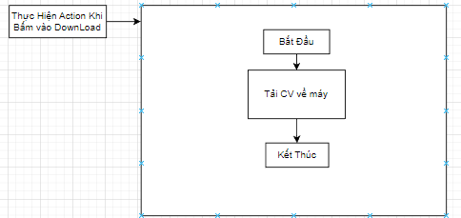
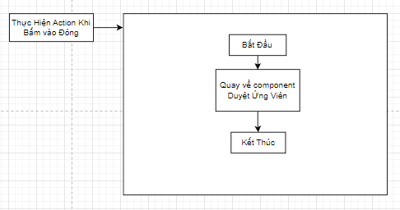
Bản Thiết Kế Chi Tiết |  |  |  | Chức năng : | Nhập Thông Tin Ứng Viên |  | Người tạo : | ToanHH |  | Ngày Tạo : | 29/03/2023

 | Function List
 | No | Tên Chức Năng | Giải Thích
 | 1 | Đóng | Đóng component hiện tại sau đó hiển thị component cha
 | 2 | DownLoad CV | Tải CV ứng viên về máy
 | 3

 | Danh Sách API
 | No | Tên API | Action trên Screen

 | Danh Sách API bên ngoài
 | No | Tên API | Action trên Screen

 | Parameter nhận từ Component cha
 | No | Item | Kiểu
 | 1 | candidatepathCV | string

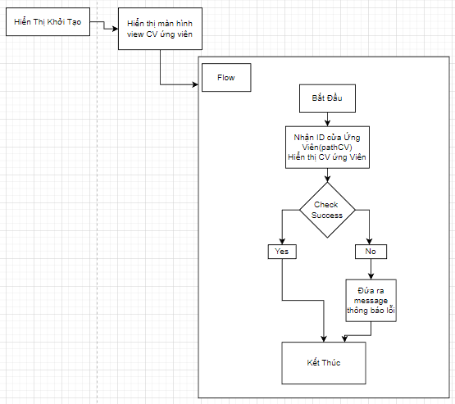

 |  |  |  |  |  | Input
 |  |  |  |  |  | No. | Item | Kiểu | Input vào API | Giải thích
 |  |  |  |  |  | 1 | candidate.pathCV | string | candidate.pathCV | Lấy path CV ứng viên để hiển thị CV Ứng Viên
 |  |  |  |  |  | 2

 |  |  |  |  |  | Output
 |  |  |  |  |  | No. | Item | Kiểu | Output từ API | Giải thích
 |  |  |  |  |  | 1
 |  |  |  |  |  | 2
 |  |  |  |  |  | 3

